关系图
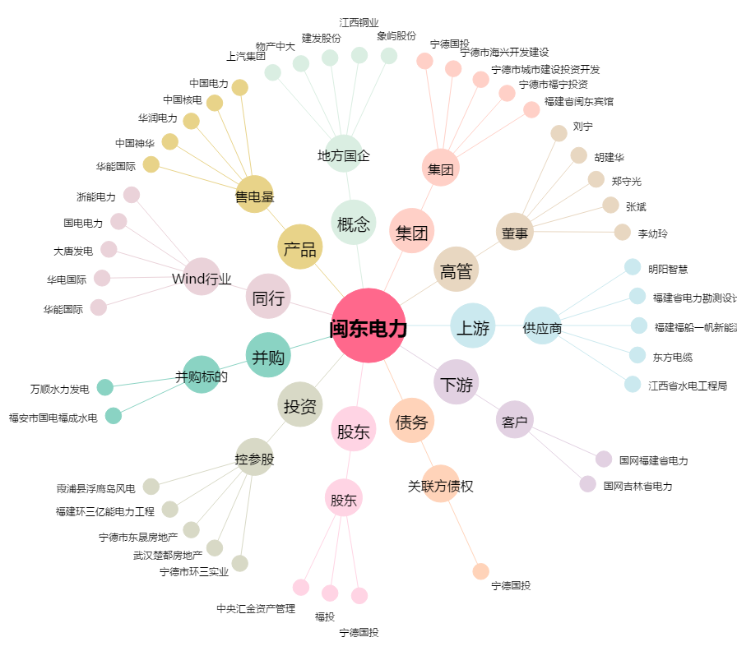
闽东电力[000993.SZ] - 关系概览图

